Hoja1
DIAGRAMA PERT y CPM

CUAND UTILIZO PERT Y CPM ?
TAREAS DE DURACION
** tiempo pesimistas
**tiemo optimista
**tiempo probable
 |  |  |  | RUTA CRITICA
si tengo todo esto es un PERT pero caso contrario sino tengo es un CPM
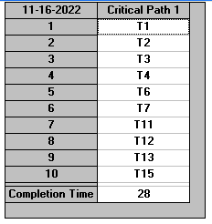
 |  | PREDECESORAS |  |  |  | NO SE DEBE ATRASAR
 |  |  |  |  |  | Disenno de plano
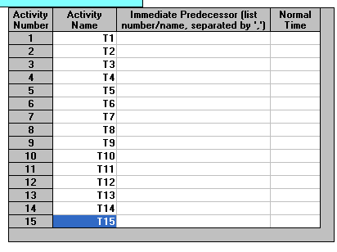
 |  |  |  |  |  | Aprobacion de plan
 |  |  |  |  |  | demoliciones
 |  |  |  |  |  | Construccion stand
 |  |  |  |  |  | Pintando
 |  |  |  |  |  | Decorado
 |  |  |  |  |  | Busqueda
 |  |  |  |  |  | Contratacion
 |  |  |  |  |  | Capacitacion
 |  |  |  |  |  | Inaguracion

 |  |  |  |  | 5.6
 | Duracion | 28 | dias a semenas

 | Duracion total |  | 28 dias *(1semana)/5[dias] = |  | 5,6 semeamans] | ( 5 SEMANAS Y 6 DIAS)

Hoja2
RUTA CRITICA
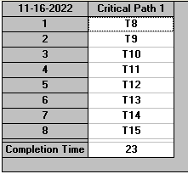
 |  |  | Buqueda del sitio
 |  |  | Confirmacion del sitio
 |  |  | Verificar el correcto funcionamiento del software
 |  |  | Enviar mensajes de invitación al personal administrativo
 |  |  | Imprimir el resumen de la presentación y folletos para fotocopiarlos
 |  |  | Repartir folletos
 |  |  | Preparar material para participantes
 |  |  | Inicio del seminario

23 dias = | 1 semana | = | 4 semenas y 3 dias | =
 | 5 dias

nota : sobra 0,6*5 = y se hace 3 dias

